Hoegland
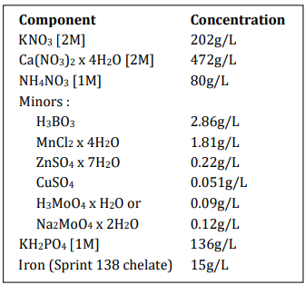
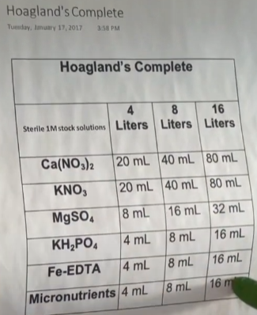
 | Solution nutritive de Hoegland

 | Component | Concentration [g/L] | ml de composant pour /1L | ml pour 15 L
53 | 2M KNO3 | 202 | 2.5 | 37.5
51 | 2M Ca(NO3)2•4H2O | 472 | 2.5 | 37.5
52 | 2M MgSO4•7H2O | 493 | 1 | 15
42 | 1M NH4NO3 | 80 | 1 | 15
 | Micro-nutri
19 | H3BO3 | 2.86 | 1 | 15
12 | MnCl2•4H2O | 1.81
60 | ZnSO4•7H2O | 0.22
59 | CuSO4 | 0.051
16 | Na2MoO4•2H2O | 0.12
86 | 1M KH2PO4 (pH à 6 avec 3M KOH) | 136 | 0.5 | 7.5
81 | Fer (Sprint 138 iron chelate) | 15 | 1,5*2 =3 | 45

